Inciso1,2
SISTEMA BANCARIO |  |  |  | 1. Identifique el balance general del Banco de Guatemala, a Febrero de 2020.
 |  |  |  | 2. Identifique el balance general condensado del sistema bancario de Guatemala, .
BALANCE GENERAL CONDENSADO CONSOLIDADO
AL 29/02/2020
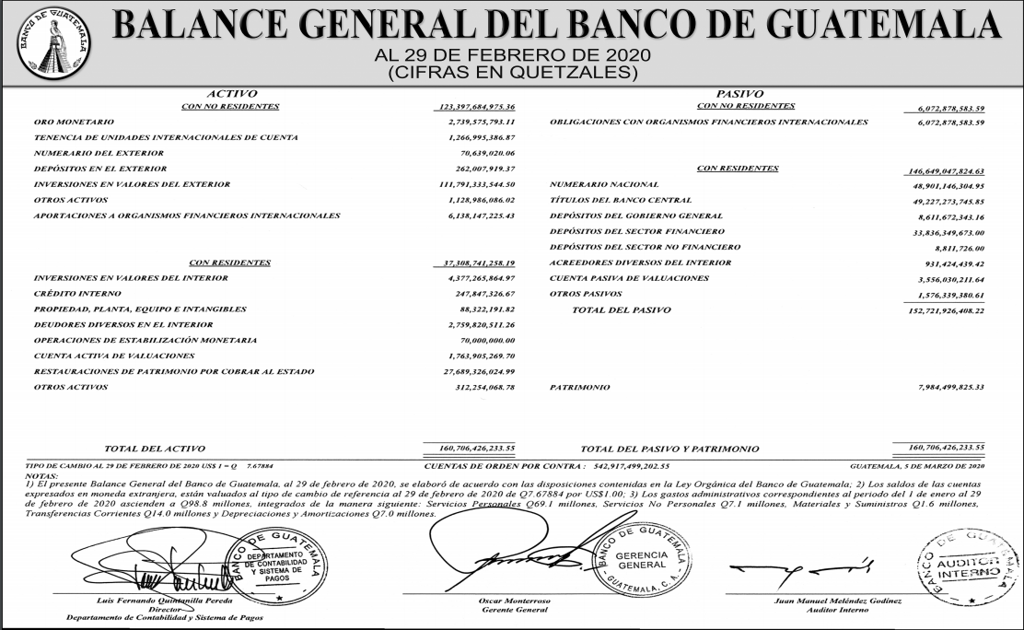
Cifras en miles de quetzales

 | MONEDA NACIONAL | MONEDA EXTRANJERA | TOTAL
A C T I V O | 260,912,088 | 92,874,499 | 353,786,587

DISPONIBILIDADES | 35,274,252 | 11,385,355 | 46,659,607
Caja | 5,809,235 | 424,513 | 6,233,747
Banco Central | 27,004,142 | 6,206,601 | 33,210,743
Bancos del País | 182,130 | 23,507 | 205,637
Bancos del Exterior | 523,280 | 4,365,724 | 4,889,004
Cheques a Compensar | 1,755,465 | 329,056 | 2,084,520
Giros sobre el Exterior | 0 | 35,955 | 35,955

INVERSIONES | 94,133,005 | 9,284,458 | 103,417,463
En Títulos-Valores para Negociación | 0 | 0 | 0
En Títulos-Valores para la Venta | 51,490,537 | 5,291,372 | 56,781,909
En Títulos-Valores para su Vencimiento | 37,962,367 | 3,520,295 | 41,482,662
Operaciones de Reporto | 4,237,846 | 468,064 | 4,705,910
Certificados de Participación | 654,529 | 0 | 654,529
Intereses Pagados en Compra de Valolres | 6,401 | 4,727 | 11,128

SUMA | 94,351,681 | 9,284,458 | 103,636,139
(-) Estimaciones por Valuación | 218,676 | 0 | 218,676

CARTERA DE CRÉDITOS | 119,079,118 | 69,600,158 | 188,679,276
Vigente | 120,325,704 | 69,962,994 | 190,288,698
Vencida | 3,461,628 | 801,728 | 4,263,356

SUMA | 123,787,332 | 70,764,722 | 194,552,054
(-) Estimaciones Por Valuación | 4,708,214 | 1,164,564 | 5,872,778

PRODUCTOS FINANCIEROS POR COBRAR | 2,225,480 | 352,852 | 2,578,332
CUENTAS POR COBRAR (Neto) | 1,230,834 | 264,623 | 1,495,457
BIENES REALIZABLES (Neto) | 941,841 | 237,007 | 1,178,848
INVERSIONES PERMANENTES (Neto) | 817,155 | 1,517,392 | 2,334,547
OTRAS INVERSIONES (Neto) | 222,167 | 230,585 | 452,752
SUC., CASA MATRIZ Y DEPTOS. ADSCRITOS | 0 | 0 | 0
INMUEBLES Y MUEBLES (Neto) | 4,226,898 | 0 | 4,226,898
CARGOS DIFERIDOS (Neto) | 2,761,338 | 2,070 | 2,763,408

P A S I V O | 230,069,580 | 88,864,376 | 318,933,956

OBLIGACIONES DEPOSITARIAS | 220,456,481 | 43,861,246 | 264,317,727
Depósitos Monetarios | 72,042,038 | 21,172,097 | 93,214,135
Depósitos de Ahorro | 52,317,514 | 8,189,349 | 60,506,862
Depósitos a Plazo | 95,173,092 | 14,408,946 | 109,582,038
Depósitos a la Orden | 242,119 | 32,084 | 274,202
Depósitos con Restricciones | 681,720 | 58,771 | 740,490

CRÉDITOS OBTENIDOS | 10,997 | 40,235,627 | 40,246,624
Del Banco Central | 0 | 0 | 0
De Instituciones Financieras Nacionales | 0 | 38,394 | 38,394
De Instituciones Financieras Extranjeras | 10,997 | 38,539,168 | 38,550,165
De Organismos Internacionales | 0 | 1,658,065 | 1,658,065

OBLIGACIONES FINANCIERAS | 366,276 | 302,318 | 668,594
GASTOS FINANCIEROS POR PAGAR | 789,898 | 577,916 | 1,367,814
CUENTAS POR PAGAR | 5,433,337 | 606,971 | 6,040,308
PROVISIONES | 1,261,538 | 0 | 1,261,538
SUC. , CASA MATRIZ Y DEPTOS. ADSCRITOS | 0 | 0 | 0
OTRAS OBLIGACIONES | 0 | 2,902,602 | 2,902,602
CRÉDITOS DIFERIDOS | 508,179 | 95,315 | 603,494
SUMA | 228,826,707 | 88,581,995 | 317,408,702
OTRAS CUENTAS ACREEDORAS | 1,242,873 | 282,381 | 1,525,254

C A P I T A L C O N T A B L E | 34,852,632 |  | 34,852,632

CAPITAL PAGADO | 10,543,064 |  | 10,543,064
Capital Autorizado | 21,725,000 |  | 21,725,000
Capital no Pagado (-) | 11,266,918 |  | 11,266,918
Casa Matriz, Capital Asignado | 84,982 |  | 84,982
APORTACIONES PERMANENTES | 2,761,686 |  | 2,761,686
RESERVAS DE CAPITAL | 15,827,832 |  | 15,827,832
RESERVAS PARA ACTIVOS EXTRAORDINARIOS | 0 |  | 0
REVALUACIÓN DE ACTIVOS | 411,055 |  | 411,055
OBLIGACIONES SUBORDINADAS | 0 |  | 0
GANANCIAS Y PÉRDIDAS POR FUSIÓN | 0 |  | 0
VALUACIÓN DE ACTIVOS DE RECUPERACIÓN DUDOSA | 248,520 |  | 248,520
PROVISIÓN DE BENEFICIOS A EMPLEADOS | 182,652 |  | 182,652
AJUSTES AL IMPUESTO SOBRE LA RENTA | 0 |  | 0
GANANCIAS O PÉRDIDAS POR CAMBIOS EN EL VALOR DE MERCADO DE LAS INVERSIONES | 261,679 |  | 261,679
RESULTADO DE EJERCICIOS ANTERIORES | 4,572,290 |  | 4,572,290
RESULTADOS DEL EJERCICIO | 906,198 |  | 906,198

TOTAL IGUAL A LA SUMA DEL ACTIVO | 0 |  | 353,786,587

